Autres calculs
 | Syst hydromorphe bas fonds | Syst hydromorphe bas de versant | Syst hydromorphe amont | Drainage vertical profond | Drainage latéral superficiel
Syst hydromorphe bas fonds | 108.208 | 94.225 | 144.41 | 163.51 | 123.86
Syst hydromorphe bas de versant | 94.225
Syst hydromorphe amont | 144.405
Drainage vertical profond | 163.51
Drainage latéral superficiel | 125.85666667

TRIANGLES
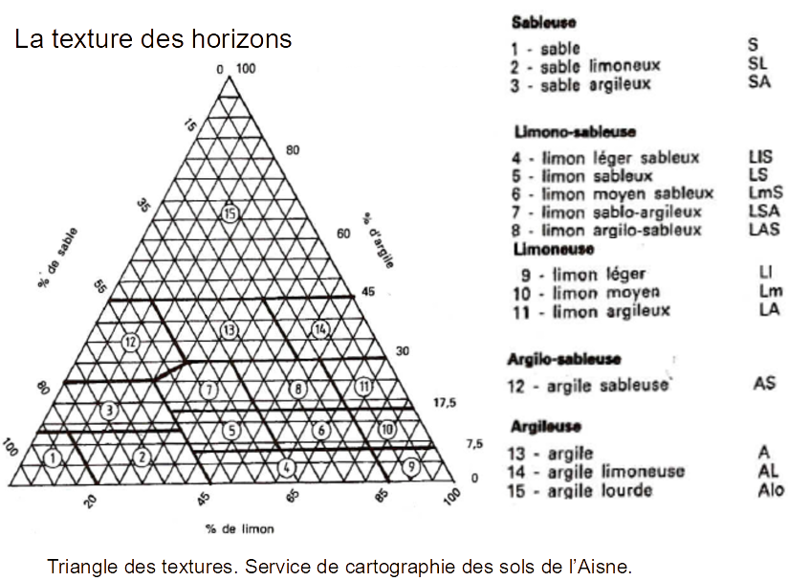
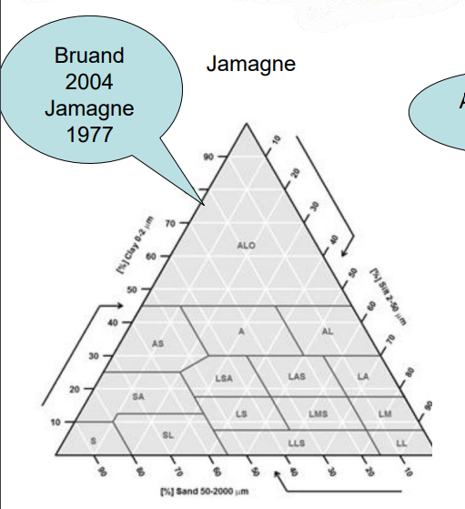
 | Clay %
P-GR-S-2-H1 | 12.4 | S dans le traingle de gauche et SA dans celui de droite

